Лист1
 | Summary and Preconditions | Steps | Expected Results | Actual result | Сomments
1 | Очистка экрана | 1. Ввести произвольное число | Введеное число стирается, на экране отображается 0 | Введеное число стирается, на экране отображается 0
 |  | 2. Нажать кнопку "С"
2 | Изменение знака числа - 1 | 1. Ввести произвольное положительное число | Знак введенного числа меняется на отрицательный | Знак введенного числа меняется на отрицательный
 |  | 2. Нажать кнопку "+/-"
3 | Изменение знака числа - 2 | 1. Ввести произвольное отрицательное число | Знак введенного числа меняется на положительный | Знак введенного числа меняется на положительный
 |  | 2. Нажать кнопку "+/-"
4 | Изменение знака числа - 3 | 1. Ввести число 0 | Введеное число 0 никак не изменяется, у него нет знака | Введеное число 0 никак не изменяется, у него нет знака
 |  | 2. Нажать кнопку "+/-"
5 | Изменение знака числа - 4 | 1. Ввести произвольное число (отрицательное или положительное) | На экране отображается введеное на шаге 1 число, без каких либо изменений | На экране отображается введеное на шаге 1 число, без каких либо изменений
 |  | 2. Нажать кнопку "+/-"
 |  | 3. Нажать кнопку "+/-"
6 | Вычисление квадратного корня - 1 | 1. Ввести целое положительное число | На экране результатов отображается результат вычисления квадратного корня от введенного числа | На экране результатов отображается результат вычисления квадратного корня от введенного числа
 |  | 2. Нажать кнопку "sqrt"
7 | Вычисление квадратного корня - 2 | 1. Ввести целое отрицательное число | На экране результатов выводится сообщение об ошибке, нельзя брать квадратный корень от отрицательного числа | Появляется текст"Недапустимый аргумент функции"
 |  | 2. Нажать кнопнку "sqrt"
8 | Вычисление квадратного корня - 3 | 1. Ввести число 0 | На экран результатов выводится число 0 (sqrt(0) =0 ) | На экран результатов выводится число 0.0
 |  | 2. Нажать кнопку "sqrt"
9 | Вычисление квадратного корня - 4 | 1. Ввести не целое положительное число | На экране результатов отображается результат вычисления квадратного корня от введенного числа | На экране результатов отображается результат вычисления квадратного корня от введенного числа
 |  | 2. Нажать кнопку "sqrt"
10 | Вычисление квадратного корня - 5 | 1. Ввести не целое отрицательное число | На экране результатов выводится сообщение об ошибке, нельзя брать квадратный корень от отрицательного числа | На экране результатов выводится сообщение об ошибке, нельзя брать квадратный корень от отрицательного числа
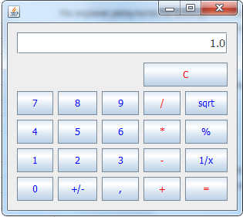
 |  | 2. Нажать кнопку "sqrt"
11 | Вычисление квадратного корня - 6 | 1. Ввести число 9 | На экран результатов выводится число 9 | На экран результатов выводится число 1
 |  | 2. Нажать кнопку "sqrt"
 |  | 3. Скопировать полученное число в буфер обмена
 |  | 4. Нажать кнопку "*"
 |  | 5. Ввести число из буфера обмена
 |  | 6. Нажать кнопку "="
12 | Операции с 100% - 1 | 1. Ввести произвольное положительное число | На экране результатов должно быть число 1, потому что результат деления числа само на себя всегда 1 | На экране результатов должно быть число 1, потому что результат деления числа само на себя всегда 1
 |  | 2. Нажать клавишу "/"
 |  | 3. Ввести число "100"
 |  | 4. Нажать клавишу "%"
 |  | 5. Нажать клавишу "="
13 | Операции с 100% - 2 | 1. Ввести произвольное положительное число | На экране результатов должно быть число введенное на шаге 1, умноженное на два. Потому что x+x = 2*x | На экране результатов число введенное на шаге 1, умноженное на два
 |  | 2. Нажать клавишу "+"
 |  | 3. Ввести число "100"
 |  | 4. Нажать клавишу "%"
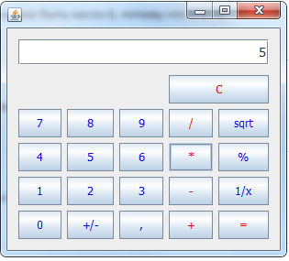
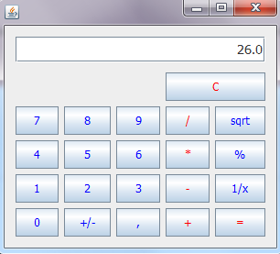
 |  | 5. Нажать клавишу "="
14 | Операции с 100% - 3 | 1. Ввести произвольное положительное число | На экране результатов должен быть квадрат исходного числа, введенного на шаге 1, потому что x*x = x^2 | На экране результатов появляется число ,которое должно получится+1
 |  | 2. Нажать клавишу "*"
 |  | 3. Ввести число "100"
 |  | 4. Нажать клавишу "%"
 |  | 5. Нажать клавишу "="
15 | Операции с 100% - 4 | 1. Ввести произвольное положительное число | На экране результатов должно быть число 0, потому что x-x = 0 | На экране результатов должно быть число 0, потому что x-x = 0
 |  | 2. Нажать клавишу "-"
 |  | 3. Ввести число "100"
 |  | 4. Нажать клавишу "%"
 |  | 5. Нажать клавишу "="
16 | Операции с 0% - 5 | 1. Ввести произвольное положительное число | Сообщение об ошибке, на ноль делить нельзя | Сообщение об ошибке, на ноль делить нельзя
 |  | 2. Нажать клавишу "/"
 |  | 3. Ввести число "0"
 |  | 4. Нажать клавишу "%"
 |  | 5. Нажать клавишу "="
17 | Операции с 0% - 6 | 1. Ввести произвольное положительное число | На экране результатов исходное число, потому что x+0 = x | На экране результатов исходное число, потому что x+0 = x
 |  | 2. Нажать клавишу "+"
 |  | 3. Ввести число "0"
 |  | 4. Нажать клавишу "%"
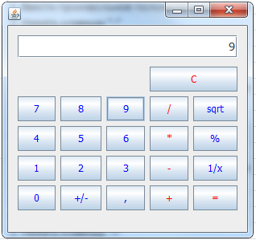
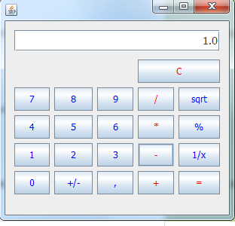
 |  | 5. Нажать клавишу "="
18 | Операции с 0% - 7 | 1. Ввести произвольное положительное число | На экране результатов должен быть 0, потому что x*0 = 0 | На экране результатов появляется число ,которое должно получится+1
 |  | 2. Нажать клавишу "*"
 |  | 3. Ввести число "0"
 |  | 4. Нажать клавишу "%"
 |  | 5. Нажать клавишу "="
19 | Операции с 0% - 8 | 1. Ввести произвольное положительное число | На экране результатов исходное число, потому что x-0 = x | На экране результатов исходное число, потому что x-0 = x
 |  | 2. Нажать клавишу "-"
 |  | 3. Ввести число "100"
 |  | 4. Нажать клавишу "%"
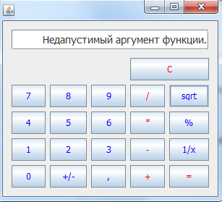
 |  | 5. Нажать клавишу "="
20 | Вычисление квадратного корня - 2 | 1. Ввести целое отрицательное число | Должен появится текст ошибки"Недопустимый аргумент функции" | Появляется текст"Недапустимый аргумент функции".Грамматическая ошибка
 |  | 2. Нажать кнопнку "sqrt"
21 | Вычисление квадратного корня - 5 | 1. Ввести не целое отрицательное число | Должен появится текст ошибки"Недопустимый аргумент функции" | Появляется текст"Недапустимый аргумент функции".Грамматическая ошибка
 |  | 2. Нажать кнопку "sqrt"
22 | Операции с 0% - 5 | 1. Ввести произвольное положительное число | Сообщение об ошибке, на ноль делить нельзя | Сообщение об ошибке"Джеление на нуль невозможно".Грамматическая ошибка | 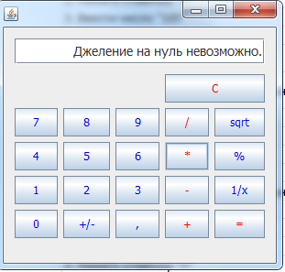
 |  | 2. Нажать клавишу "/"
 |  | 3. Ввести число "0"
 |  | 4. Нажать клавишу "%"
 |  | 5. Нажать клавишу "="
23 | Отображение полученного после умножения числа в % | 1. Ввести произвольное положительное число | На экране результатов должен быть % квадрата исходного числа, введенного на шаге 1. | Данный калькулятор не считает правильно умножение,соответственно процент от числа он тоже не правильно отображает
 |  | 2. Нажать клавишу "*"
 |  | 3. Ввести число "100"
 |  | 4. Нажать клавишу "%"
 |  | 5. Нажать клавишу "="
 |  | 6. Нажать клавишу "%"
24 | Вычисление частного от единицы на введене число | 1. Ввести произвольное число | На экране должно появится частное от еденицы и введеного числа | На экране появляется частное от еденицы и введеного числа
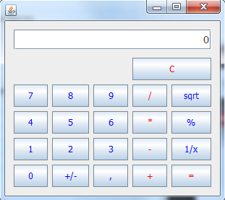
 |  | 2.Нажать кнопку"1/х"
 |  | 3.Получить результат
25 | Вычислять десятичный логарифм отображаемого числа | 1.Ввести произвольное число | На экране должен появится результат вычисления логарифма от введеного числа | В калькуляторе нет кнопки,позволяющей сделать вычисления логарифма
 |  | 2.Нажать кнопку"in"/"log"
26 | Очистка экрана после выполненных вычислений | 1. Ввести произвольное положительное число | Полученное после вычислений число стирается, на экране отображается 0 | Полученное после вычислений число стирается, на экране отображается 0
 |  | 2. Нажать клавишу "+"
 |  | 3. Ввести произвольное положительное число
 |  | 4. Нажать клавишу "="
 |  | 5. Нажать кнопку "С"

